场景法
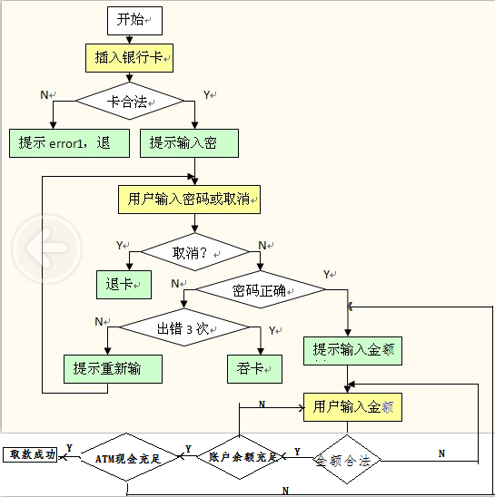

基础用例
标题 | 输入数据 | 路径
取款成功 |  | YNYYYY
插入公交卡 | 公交卡 | N
按了取消 |  | YY
密码错误3次内 |  | YNNN
密码错误3次 |  | YNNY
输入金额不合法 | 99 | YNYN
卡内余额不足 |  | YNYYN
ATM余额不足 |  | YNYNN

